Graphique 1.5
Part du patrimoine net total des ménages détenue par les 10 % les plus riches en termes de patrimoine
2015 ou dernière année disponible

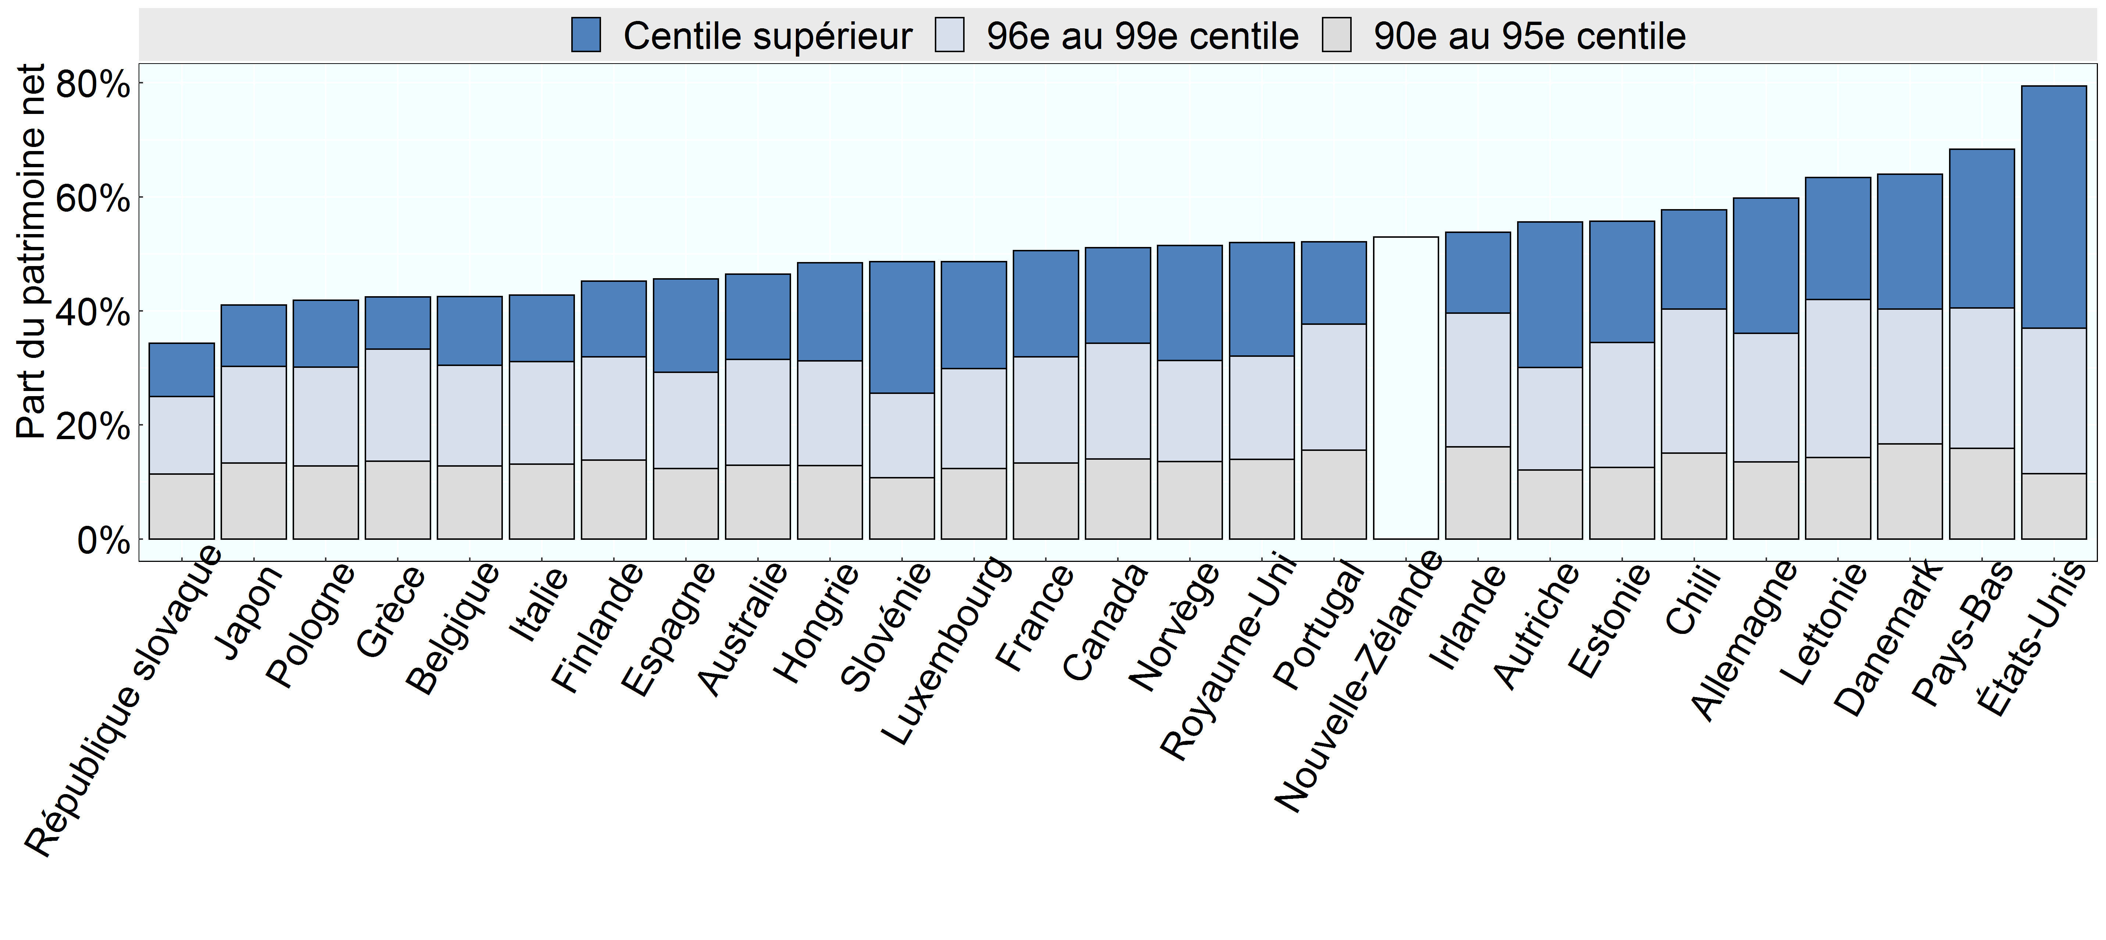

Note: Aucune donnée n’était disponible pour la Corée, pas plus que pour la Nouvelle-Zélande en ce qui concerne la répartition du patrimoine détenu par les 10 % les plus riches. Aux Pays-Bas, les chiffres ne prennent pas en compte les pensions professionnelles, qui sont une composante importante du patrimoine de nombreux ménages néerlandais.
Source: Base de données de l’OCDE sur la distribution des richesses, oe.cd/wealth.

Row Number | Pays | Variable | Group | Valeur
1 | République slovaque | Part du patrimoine net | 90e au 95e centile | 0.11
2 | Japon | Part du patrimoine net | 90e au 95e centile | 0.13
3 | Pologne | Part du patrimoine net | 90e au 95e centile | 0.13
4 | Grèce | Part du patrimoine net | 90e au 95e centile | 0.14
5 | Belgique | Part du patrimoine net | 90e au 95e centile | 0.13
6 | Italie | Part du patrimoine net | 90e au 95e centile | 0.13
7 | Finlande | Part du patrimoine net | 90e au 95e centile | 0.14
8 | Espagne | Part du patrimoine net | 90e au 95e centile | 0.12
9 | Australie | Part du patrimoine net | 90e au 95e centile | 0.13
10 | Hongrie | Part du patrimoine net | 90e au 95e centile | 0.13
11 | Slovénie | Part du patrimoine net | 90e au 95e centile | 0.11
12 | Luxembourg | Part du patrimoine net | 90e au 95e centile | 0.12
13 | France | Part du patrimoine net | 90e au 95e centile | 0.13
14 | Canada | Part du patrimoine net | 90e au 95e centile | 0.14
15 | Norvège | Part du patrimoine net | 90e au 95e centile | 0.14
16 | Royaume-Uni | Part du patrimoine net | 90e au 95e centile | 0.14
17 | Portugal | Part du patrimoine net | 90e au 95e centile | 0.16
18 | Nouvelle-Zélande | Part du patrimoine net | 90e au 95e centile | 0.00
19 | Irlande | Part du patrimoine net | 90e au 95e centile | 0.16
20 | Autriche | Part du patrimoine net | 90e au 95e centile | 0.12
21 | Estonie | Part du patrimoine net | 90e au 95e centile | 0.13
22 | Chili | Part du patrimoine net | 90e au 95e centile | 0.15
23 | Allemagne | Part du patrimoine net | 90e au 95e centile | 0.14
24 | Lettonie | Part du patrimoine net | 90e au 95e centile | 0.14
25 | Danemark | Part du patrimoine net | 90e au 95e centile | 0.17
26 | Pays-Bas | Part du patrimoine net | 90e au 95e centile | 0.16
27 | États-Unis | Part du patrimoine net | 90e au 95e centile | 0.11
28 | République slovaque | Part du patrimoine net | 96e au 99e centile | 0.14
29 | Japon | Part du patrimoine net | 96e au 99e centile | 0.17
30 | Pologne | Part du patrimoine net | 96e au 99e centile | 0.17
31 | Grèce | Part du patrimoine net | 96e au 99e centile | 0.20
32 | Belgique | Part du patrimoine net | 96e au 99e centile | 0.18
33 | Italie | Part du patrimoine net | 96e au 99e centile | 0.18
34 | Finlande | Part du patrimoine net | 96e au 99e centile | 0.18
35 | Espagne | Part du patrimoine net | 96e au 99e centile | 0.17
36 | Australie | Part du patrimoine net | 96e au 99e centile | 0.19
37 | Hongrie | Part du patrimoine net | 96e au 99e centile | 0.18
38 | Slovénie | Part du patrimoine net | 96e au 99e centile | 0.15
39 | Luxembourg | Part du patrimoine net | 96e au 99e centile | 0.17
40 | France | Part du patrimoine net | 96e au 99e centile | 0.19
41 | Canada | Part du patrimoine net | 96e au 99e centile | 0.20
42 | Norvège | Part du patrimoine net | 96e au 99e centile | 0.18
43 | Royaume-Uni | Part du patrimoine net | 96e au 99e centile | 0.18
44 | Portugal | Part du patrimoine net | 96e au 99e centile | 0.22
45 | Nouvelle-Zélande | Part du patrimoine net | 96e au 99e centile | 0.00
46 | Irlande | Part du patrimoine net | 96e au 99e centile | 0.23
47 | Autriche | Part du patrimoine net | 96e au 99e centile | 0.18
48 | Estonie | Part du patrimoine net | 96e au 99e centile | 0.22
49 | Chili | Part du patrimoine net | 96e au 99e centile | 0.25
50 | Allemagne | Part du patrimoine net | 96e au 99e centile | 0.23
51 | Lettonie | Part du patrimoine net | 96e au 99e centile | 0.28
52 | Danemark | Part du patrimoine net | 96e au 99e centile | 0.24
53 | Pays-Bas | Part du patrimoine net | 96e au 99e centile | 0.25
54 | États-Unis | Part du patrimoine net | 96e au 99e centile | 0.26
55 | République slovaque | Part du patrimoine net | Centile supérieur | 0.09
56 | Japon | Part du patrimoine net | Centile supérieur | 0.11
57 | Pologne | Part du patrimoine net | Centile supérieur | 0.12
58 | Grèce | Part du patrimoine net | Centile supérieur | 0.09
59 | Belgique | Part du patrimoine net | Centile supérieur | 0.12
60 | Italie | Part du patrimoine net | Centile supérieur | 0.12
61 | Finlande | Part du patrimoine net | Centile supérieur | 0.13
62 | Espagne | Part du patrimoine net | Centile supérieur | 0.16
63 | Australie | Part du patrimoine net | Centile supérieur | 0.15
64 | Hongrie | Part du patrimoine net | Centile supérieur | 0.17
65 | Slovénie | Part du patrimoine net | Centile supérieur | 0.23
66 | Luxembourg | Part du patrimoine net | Centile supérieur | 0.19
67 | France | Part du patrimoine net | Centile supérieur | 0.19
68 | Canada | Part du patrimoine net | Centile supérieur | 0.17
69 | Norvège | Part du patrimoine net | Centile supérieur | 0.20
70 | Royaume-Uni | Part du patrimoine net | Centile supérieur | 0.20
71 | Portugal | Part du patrimoine net | Centile supérieur | 0.14
72 | Nouvelle-Zélande | Part du patrimoine net | Centile supérieur | 0.00
73 | Irlande | Part du patrimoine net | Centile supérieur | 0.14
74 | Autriche | Part du patrimoine net | Centile supérieur | 0.26
75 | Estonie | Part du patrimoine net | Centile supérieur | 0.21
76 | Chili | Part du patrimoine net | Centile supérieur | 0.17
77 | Allemagne | Part du patrimoine net | Centile supérieur | 0.24
78 | Lettonie | Part du patrimoine net | Centile supérieur | 0.21
79 | Danemark | Part du patrimoine net | Centile supérieur | 0.24
80 | Pays-Bas | Part du patrimoine net | Centile supérieur | 0.28
81 | États-Unis | Part du patrimoine net | Centile supérieur | 0.42
82 | Australie | Part du patrimoine net | 10 % les plus riches | 0.46
83 | Autriche | Part du patrimoine net | 10 % les plus riches | 0.56
84 | Belgique | Part du patrimoine net | 10 % les plus riches | 0.43
85 | Canada | Part du patrimoine net | 10 % les plus riches | 0.51
86 | Chili | Part du patrimoine net | 10 % les plus riches | 0.58
87 | Danemark | Part du patrimoine net | 10 % les plus riches | 0.64
88 | Estonie | Part du patrimoine net | 10 % les plus riches | 0.56
89 | Finlande | Part du patrimoine net | 10 % les plus riches | 0.45
90 | France | Part du patrimoine net | 10 % les plus riches | 0.51
91 | Allemagne | Part du patrimoine net | 10 % les plus riches | 0.60
92 | Grèce | Part du patrimoine net | 10 % les plus riches | 0.42
93 | Hongrie | Part du patrimoine net | 10 % les plus riches | 0.48
94 | Irlande | Part du patrimoine net | 10 % les plus riches | 0.54
95 | Italie | Part du patrimoine net | 10 % les plus riches | 0.43
96 | Japon | Part du patrimoine net | 10 % les plus riches | 0.41
97 | Lettonie | Part du patrimoine net | 10 % les plus riches | 0.63
98 | Luxembourg | Part du patrimoine net | 10 % les plus riches | 0.49
99 | Pays-Bas | Part du patrimoine net | 10 % les plus riches | 0.68
100 | Nouvelle-Zélande | Part du patrimoine net | 10 % les plus riches | 0.53
101 | Norvège | Part du patrimoine net | 10 % les plus riches | 0.51
102 | Pologne | Part du patrimoine net | 10 % les plus riches | 0.42
103 | Portugal | Part du patrimoine net | 10 % les plus riches | 0.52
104 | République slovaque | Part du patrimoine net | 10 % les plus riches | 0.34
105 | Slovénie | Part du patrimoine net | 10 % les plus riches | 0.49
106 | Espagne | Part du patrimoine net | 10 % les plus riches | 0.46
107 | Royaume-Uni | Part du patrimoine net | 10 % les plus riches | 0.52
108 | États-Unis | Part du patrimoine net | 10 % les plus riches | 0.79

